Sheet2
序号 | 说明 | 图片
5 | 编号为20170619160733000024的病历在填写页面有，在病历查询页面无 | 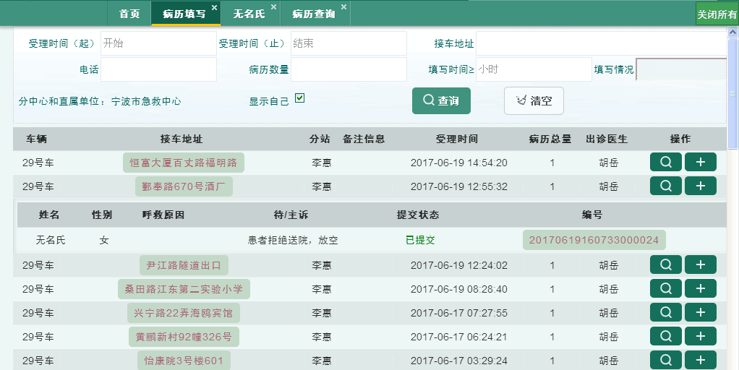 | 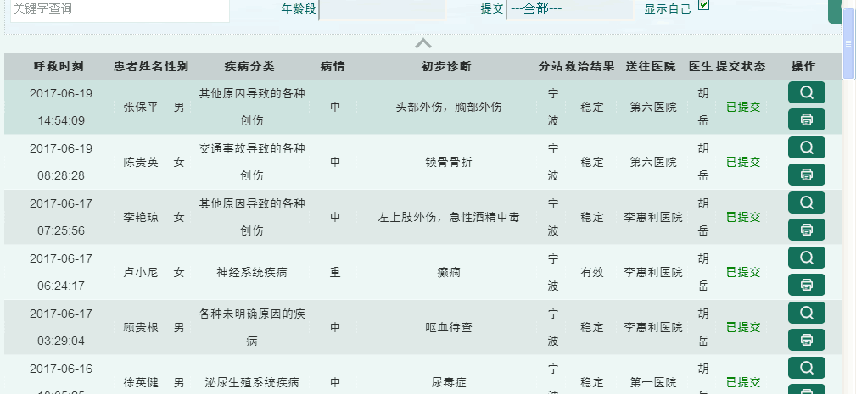

病历填写页面有此病历

